Indian Paul Ale
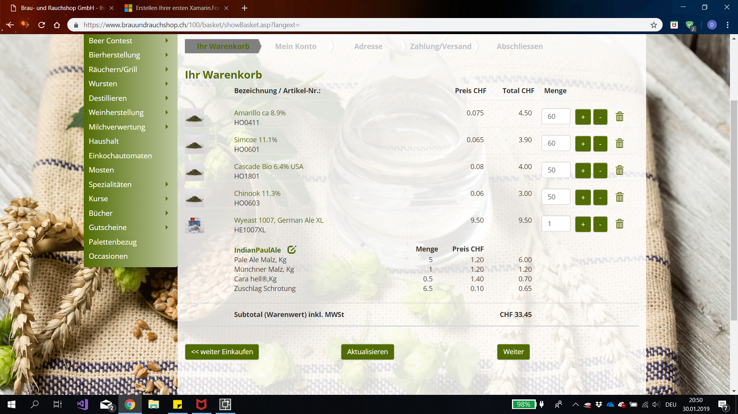
Material |  | Maischen & Läutern |  |  | Kochen |  |  |  | Gären & Lagern

Name | Indian Paul Ale | Maischen | Temperatur [°C] | Zeit [min] | Würzekochen | Zeit [min] | 80 |  | Gährung | Temperatur [°C] | Zeit [Tage]
Typ | IPA | Einmaischen | 45 |  |  |  |  |  | Hauptgärung | 14 | 6
Menge [l] | 28 | 1. Rast | 56 | 30 |  | Sorte | Menge [g] | Zeit [min] | Nachgärung(Lagerung) | 3 | 56
Hauptguss | 15 | 2. Rast | 66 | 60 | Vorhopfen | Chinook | 20 | 0
Bewertung |  | 3. Rast | - | - | 1. Hopfengabe | Simcoe | 10 | 70 | Zucker | Menge [g/l] | 5
 |  | 4. Rast |  |  | 2. Hopfengabe | Amarillo | 10 | 70
Malz | Menge [kg] | Abmaischen | 78 |  | 3. Hopfengabe | Simcoe | 10 | 75
Pale Ale Malz | 5 |  |  |  | 4. Hopfengabe | Amarillo | 10 | 75
Münchner Malz | 1 | Läutern | Menge [l] | Zeit [min] | 5. Hopfengabe | Cascade | 20 | 75
Cara hell | 0.5 | Läuterruhe |  | 20 | 6. Hopfengabe | Simcoe | 20 | 80
Pilsner | 0.5 | Nachguss | 13 |  | 7. Hopfengabe | Chinook | 20 | 80
 |  | 2. Läuterruhe |  | 10 | 8. Hopfengabe | Amarillo | 20 | 80
 |  |  |  |  | 9. Hopfengabe | Cascade | 20 | 80
 |  | Stammwürze: | 17,5% |  | 10. Hopfengabe | Rest Hopfenstopfen | 60 | 7 Tage
 |  |  |  |  | 11. Hopfengabe
 |  |  |  |  | 12. Hopfengabe
Hopfen |  | Einschätzung |  |  | 13. Hopfengabe
Amarillo 8.9% | 60 | 10->45 | 30 |  | 14. Hopfengabe
Simcoe 11.1% | 60 | 45->56 | 10 |  | 15. Hopfengabe
Cascade 7.73 Hellertau | 50 | 56->66 | 13 |  | 16. Hopfengabe
Chinook 11.3% | 50 | 66->78 | 15
 |  | 78->100 | 20
 |  | Heizdauer | 88

Hefe | German Ale

